상품제안서
루메나 팬 프라임 3 탁상용 무선 선풍기 | 상품코드: S27995

 |  |  |  |  |  |  | 02-713-8555 | www.synergygift.co.kr
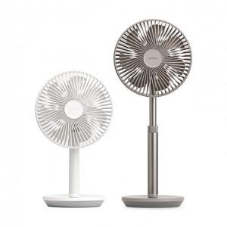

【상세/제작정보】

【인쇄/포장옵션】 | 레이저 / 포장지포장

【공급단가】 | 수량 | 40~ | 100~ | 300~ | 500~ | 1,000~
*VAT별도 | 단가 | 49,550원 | 46,880원 | 45,360원 | 43,450원 | 42,310원

【상품 URL】 | https://www.synergygift.co.kr:443/src/goods_detail.php?gdno=27995

